Info
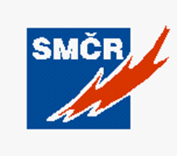 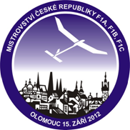

Výsledková listina z Mistrovství České republiky
v kategoriích H, A3, P30

Číslo soutěže: | 41
Pořadatel soutěže: | Svaz modelářů České republiky
Pověřený klub: | 494.LMK Bílina
Datum konání: | 2012-10-06
Místo konání: | letiště Panenský Týnec
Ředitel soutěže: | Martin Znamenáček
Jury: | Marie Klasová, Antonín Tvarůžka, Dušan Ibehej
Časoměřiči: | Zdeněk Dudáček, Petr Kozák, Zdeněk Kolafa, Martin Vršata,
 | Antonín Werthan, Petr Adamec, Jana Adamcová, Jan Cholava,
 | Pavel Vobořil, Milan Vobořil.
Počasí: | Zpočátku jasno, vítr 4 až 6m/s na konci druhého kola zataženo,
 | vítr 8 až 9 m/s - soutěž byla po druhém kole přerušena. Po hodinové
 | přestávce vítr zesílil - v nárazech 11 m/s - soutěž byla ukončena po dvou kolech.

